考研学习计划表
3月
 | 考研学习计划表 |  |  |  |  |  |  |  | 每日计划安排 |  |  | 每日学习节奏
 |  |  |  |  |  |  |  |  | Time | 计划安排 |  |  | 序号 | 学科学习计划
 | M | T | W | T | F | S | S |  | 6:00:00 | 起床/早餐/跑步 | 英语 |  | 1 | 单词背诵50个
 | 2022-01-31 | 2022-02-01 | 2022-02-02 | 2022-02-03 | 2022-02-04 | 2022-02-05 | 2022-02-06 |  | 7:00:00 | 背单词 |  |  | 2 | 阅读理解3个
 | 2022-02-07 | 2022-02-08 | 2022-02-09 | 2022-02-10 | 2022-02-11 | 2022-02-12 | 2022-02-13 |  | 8:00:00 | 阅读理解 |  |  | 3 | 复习单词
 | 2022-02-14 | 2022-02-15 | 2022-02-16 | 2022-02-17 | 2022-02-18 | 2022-02-19 | 2022-02-20 |  | 9:00:00 | 整理英语笔记 |  |  | 4 | 复习阅读理解
 | 2022-02-21 | 2022-02-22 | 2022-02-23 | 2022-02-24 | 2022-02-25 | 2022-02-26 | 2022-02-27 |  | 10:00:00 | 学习政治
 | 2022-02-28 | 2022-03-01 | 2022-03-02 | 2022-03-03 | 2022-03-04 | 2022-03-05 | 2022-03-06 |  | 11:00:00 | 整理政治笔记 | 政治 |  | 1 | 学习3个章节
 | 2022-03-07 | 2022-03-08 | 2022-03-09 | 2022-03-10 | 2022-03-11 | 2022-03-12 | 2022-03-13 |  | 12:00:00 | 午餐/散步/午睡 |  |  | 2 | 整理笔记
 |  |  |  |  |  |  |  |  | 13:00:00 | 数学章节学习 |  |  | 3 | 知识点强化记忆
考研目标 |  |  |  |  |  |  |  |  | 14:00:00 | 数学试卷自测 |  |  | 4 | 复习知识点
 | 英语 |  | 政治 |  | 数学 |  | 专业课 |  | 15:00:00 | 数学试卷自测
 | 70 |  | 80 |  | 130 |  | 120 |  | 16:00:00 | 分析试卷/整理知识点 | 数学 |  | 1 | 数学章节学习
 |  |  |  |  |  |  |  |  | 17:00:00 | 整理数学笔记 |  |  | 2 | 数学历年试卷
 |  |  |  |  |  |  |  |  | 18:00:00 | 晚餐/散步 |  |  | 3 | 分析试卷知识点
考试日期 |  |  | 2022-12-25 |  |  |  |  |  | 19:00:00 | 专业课学习 |  |  | 4 | 整理笔记
 | 倒计时 |  | 距考研 | 还剩 | 300 |  |  |  | 20:00:00 | 专业课试卷
 |  |  |  |  |  |  |  |  | 21:00:00 | 专业课试卷 | 专业课 |  | 1 | 专业课章节学习
 |  |  |  |  |  |  |  | 天 | 22:00:00 | 整理专业课笔记 |  |  | 2 | 专业课试卷
 |  |  |  |  |  |  |  |  | 23:00:00 | 夜宵/洗漱 |  |  | 3 | 分析试卷知识点
 |  |  |  |  |  |  |  |  | 1900-01-01 00:00:00 | 睡觉 |  |  | 4 | 整理笔记

使用说明
稻壳儿表格模板使用说明
（本页为说明页，用户使用模板时可删除本页内容）

01
基础操作指南
中文｜字体名称
中文｜字体名称
阿里巴巴普惠体 2.0 45 Light
02
字体说明
阿里巴巴普惠体 2.0 55 Regular

· 如何撤销工作表保护？
1、选中对应工作表。
2、点击：「审阅---撤销工作表」保护。

· 如何增加行数？
1、选中最后一行，鼠标放在选中区域右下角。
2、当鼠标箭头变成黑色十字形时，点击鼠标左键下拉即可。



· 表格使用说明
1、进入《考研学习计划表》表格中，填写对应每日作息计划，以及学科固定每日学习节奏计划；
2、日历自动更新，倒计时根据考试日期自动更新；
【说明】
模板中使用的字体仅限于个人学习、研究或欣赏目的使用，如需商用请您自行向版权方购买、获取商用版权。

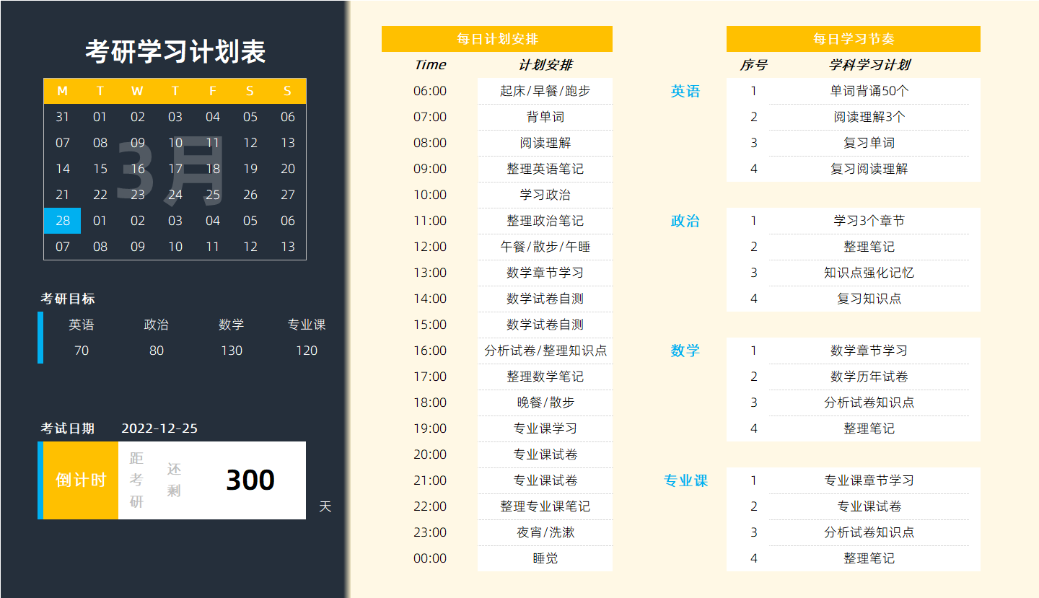
03
素材说明
无

